MAYO

TABLERO DE RENDICIÓN DE CUENTAS
ACTUALIZADO AL _31_ DE _MAYO_ DEL 2024
Consejo Nacional de la Juventud -CONJUVE-
 |  |  |  |  |  |  |  |  |  | Información Pública

AUTORIDADES |  |  | GESTIÓN DE PRESUPUESTO |  | EJECUCIÓN PRESUPUESTARIA POR GRUPOS DE GASTO |  | EJECUCIÓN PRESUPUESTARIA POR CLASIFICACIÓN GEOGRÁFICA |  | SERVICIOS PERSONALES, TÉCNICOS Y PROFESIONALES
Director General | Abraam Miguel Tol Ramos |  | Presupuesto vigente 2024 | Q13,000,000.00 | Grupo (000): Servicios Personales | Q2,814,077.76 | Región (1): Metropolitana | Q4,235,616.73 | Presupuesto para pago de salarios y honorarios | Q9,840,130.00
 |  |  |  |  | Grupo (100): Servicios no Personales | Q523,395.42
 |  |  |  |  | Grupo (200): Materiales y Suministros | Q87,808.75
Directora Ejecutiva | Guadalupe Ixel Wer Chuta |  | Presupuesto ejecutado | Q4,235,616.73 | Grupo (300): Propiedad, Planta, Equipo e Intangibles | Q1,555.00 |  |  | Presupuesto ejecutado en pago de salarios y honorarios | Q2,814,077.76
 |  |  |  |  | Grupo (400): Tranferencias Corrientes | Q260,416.24
 |  |  |  |  | Grupo (900):Asignaciones Globales | Q548,363.56
 |  |  | Porcentaje de ejecución | 32.58% |  |  | 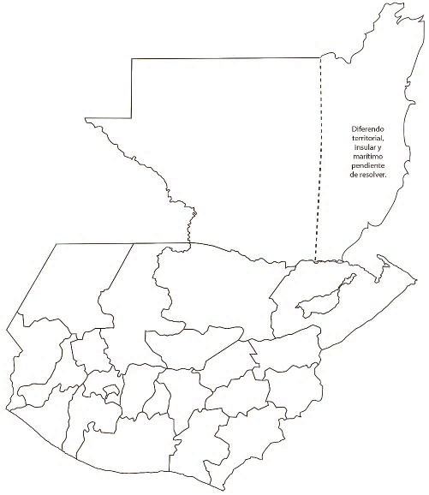 |  | Porcentaje de ejecución en el pago de salarios y honorarios | 28.60%
 |  |  |  |  | EJECUCIÓN POR FINALIDADES
 | Q13,000,000.00
 | Q4,235,616.73
 | Q0.33
 |  |  |  |  | Servicios Públicos Generales | Q148,844.86
 |  |  |  |  |  |  |  |  | Personal permanente 011 | 008 personas
 |  |  |  |  | Protección Social | Q4,086,771.87 |  |  | Personal temporal 021 Personal temporal 022 Jornales 031 | 000 personas 010 personas 000 personas
 |  |  |  |  |  |  |  |  | Servicios técnicos o profesionales 029 | 060 personas
 |  |  |  |  |  |  |  |  | Servicios técnicos o profesionales subgrupo 18 | 000 personas

 |  | Descripción del programa |  | Presupuesto vigente | Presupuesto ejecutado | Procentaje de ejecución | PRINCIPALES AVANCES O LOGROS AL _____31_____ DE ______mayo_____ DE 2024
PROGRAMAS PRESUPUESTA-RIOS | PROGRAMA 35 | Organización y Formación de la Juventud |  | Q13,000,000.00 | Q4,235,616.73 | 32.58% | 1. Entrega del documento de Política Nacional de la Juventud 2024-2040. Se realizó la entrega oficial del documento de Política Nacional de Juventud, al MIDES, institución que será el ente rector de la Política. El objetivo es que la PNJ pueda continuar con su proceso para la aprobación, el cual incluye solicitar la opinión técnica a SEGEPLAN, además de socializarla con los ministerios y secretarías para su conocimiento y así lograr la firma del Acuerdo Gubernativo que da vida a la PNJ.
 |  |  |  |  |  |  | 2. Lanzamiento de la iniciativa “Jóvenes con Propósito”. Se realizó el lanzamiento de la iniciativa “Jóvenes con Propósito”, la cual tiene como objetivo posicionar la oferta programatica no solo como un proyecto financiado por cooperantes internacionales sino integrándose en el tejido de la sociedad como un legado duradero donde las estructuras comunitarias invierten activamente en la juventud y donde los jóvenes pueden participar significativamente en el servicio comunitario y su propio crecimiento personal y profesional, aprovechando oportunidades en educación, empleo y servicio. Esta iniciativa es coordinada por la Primera Dama de la República, con el apoyo de instituciones de gobierno, entre ellas CONJUVE como ente rector del tema de juventud en el país. Es apoyada financieramente por USAID, a través de Glasswing Internacional.
 |  |  |  |  |  |  | 3. Firma Carta de Entendimiento con el Centro de Investigación para la Prevención de la Violencia en Centroamérica (CIPREVICA). Se firmó una carta de entendimiento entre CONJUVE con CIPREVICA, con el objetivo de promover acciones conjuntas a favor de la juventud en el país, específicamente en el tema de prevención de la violencia. La finalidad de la carta es establecer mecanismos de coordinación y comunicación bipartita entre “LAS PARTES”, para crear condiciones para el fortalecimiento de capacidades que favorezcan el desarrollo integral de las juventudes en Guatemala, a través de sus puntos focales establecidos. Se desarrollarán y/o establecerán mecanismos de coordinación a la luz del cumplimiento de los objetivos de este, asegurando la calidad de la ejecución de las actividades que contribuyan con el propósito.
 |  |  |  |  |  |  | 4. Firma de la Carta de Entendimiento entre CONJUVE y el Fondo de Desarrollo Indígena de Guatemala (FODIGUA). 4. Se realizó el acto protocolario de la Firma de la Carta, entre el Fondo de Desarrollo Indígena Guatemalteco –FODIGUA- y el Consejo Nacional de la Juventud –CONJUVE-, la cual permitirá coordinar actividades en conjunto que sean de beneficio para la juventud indígena a nivel nacional. Como parte de la actividad se realizó un intercambio intercultural, entre jóvenes indígenas de diversos municipios de Quiché y la representacion de la Rab’in Ajaw (máxima autoridad de la mujer indígena Rab’in Ajaw )
 |  |  |  |  |  |  | 5. Intercambio con la Secretaría Nacional de Juventud de Perú: El Director General de CONJUVE, se reunió con representantes de la Secretaría Nacional de Juventud, en Perú; con el objetivo de intercambiar experiencias entre ambas instituciones, conocer sobre la Política Nacional de Juventud de Perú y Guatemala. Asimismo, se compartieron experiencias con el sistema de indicadores de juventud y la plataforma Dato Joven.

Anexo
GESTIÓN DE PRESUPUESTO |  | GESTIÓN DE PRESUPUESTO
Presupuesto vigente 2024 | Q13,000,000.00 | Presupuesto vigente 2024 | Presupuesto ejecutado | Porcentaje de ejecución
 |  | Q13,000,000.00 | Q4,235,523.16 | 32.58%
Presupuesto ejecutado | Q4,235,523.16

Porcentaje de ejecución | 32.58%

